1回目
単体テストエビデンス

アプリ名 | PG0181
単体テスト名 | DBファイルの作成
テストNo | No12

フォルダがあることを確認

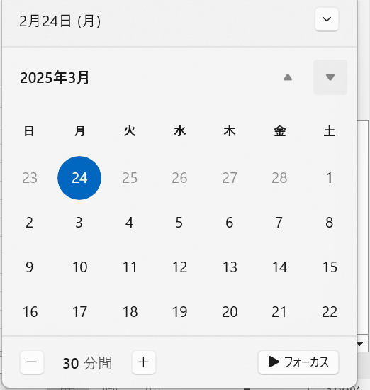

システム日付を確認

パラメータ一覧のNo11の通り与える

正常終了を確認

システム日付のファイルが作られたok

